상품제안서
일체형 도킹형보조배터리 C타입 듀얼 아이폰 5000mAh | 상품코드: F25044

 |  |  |  |  |  |  | 02-412-0044 | www.easy1.co.kr
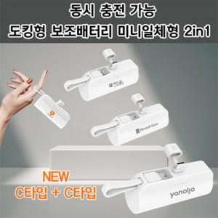

【상세/제작정보】 | 듀얼 c타입

【인쇄/포장옵션】 | 레이저, 풀칼라 / 포장지포장

【공급단가】 | 수량 | 100~ | 300~ | 500~ | 1,000~ | 3,000~
*VAT별도 | 단가 | 7,330원 | 7,200원 | 7,020원 | 6,900원 | 6,720원

【상품 URL】 | http://www.easy1.co.kr/src/goods_detail.php?gdno=25044

